Лист1
аку | 1.105 | Расчёт: (33/1000*10) + (25/1000*15) + (20/1000*20)
В ОС реального времени используется алгоритм планирования RMS. В системе работают 3 периодических процесса: 1. процесс А запускается с частотой 33 раз/c на 10мс 2. процесс В запускается с частотой 25 раз/c на 2 мс 3. процесс С запускается с частотой 20 раз/c на 5 мс. Проверьте условие планирования реального времени для данной группы процессов. Рассчитайте и впишите в указанное поле ввода значение рассчитанного условия планирования (поддерживается до трех знаков после запятой). | включая часть рабочего множества памяти процесса, которая определяет интенсивность последующего |  | аимо
Какое условие должно выполняться, чтобы динамическое разделение было эффективным при планировании процессов в многопроцессорной ОС? | Прирост производительности от повышения уровня попаданий в кэше должен превышать затраты на осуществление самого перераспределения процессоров между процессами в рамках каждой задачи | Прирост производительности от повышения уровня попаданий в кэше должен быть ниже падения производительности от перераспределения процессоров | Прирост производительности от повышения уровня попаданий в кэше должен превышать затраты на осуществление самого перераспределения процессоров между задачами | Прирост производительности от повышения уровня попаданий в кэше должен превышать падение производительности от перераспределения процессоров
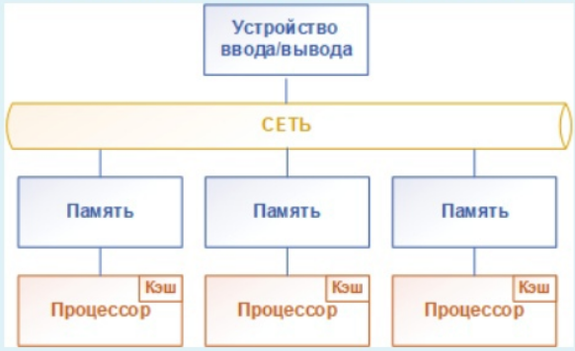
Какой архитектуре доступа к памяти в многопроцессорной ОС соответствует приведенная схема? | СС-NUMA
 | UMA
 | COMA
 | NUMA
 | NORMA

Параллелизм на уровне потоков - одновременное исполнение нескольких независимых потоков. В каких процессорных архитектурах возможен такой параллелизм? | Только MISD, поскольку потоки одновременно могут исполняться в MISD и MIMD, но в MIMD потоки работают с разными данными разных процессов | Только MISD и MIMD, поскольку только эти архитектуры поддерживают одновременое выполнение потоков | Только MIMD, поскольку потоки одновременно могут исполняться в MISD и MIMD, но в архитектуре MISD потоки зависимы, т.к. они работают с одними и теми же данными | Только SISD и MIMD, поскольку обе поддерживают параллелизм на уровне разных потоков команд для независимых данных
В каких архитектурах множественного доступа к памяти в многопроцессорных ОС удобнее применять задаченезависимые алгоритмы планирования? |  | нет верных ответов | В архитектуре NUMA, т.к повышение производительности достигается за счет привязки задач к узлам, время выполенения зависит от доступа к памяти в узлах, а в NUMA как раз есть локальная память в узлах | В архитектуре UMA, т.к. задачи размещаются на любом доступном процессоре без привязки к узлам
В многопроцессорной ОС <...> называют "привязку" процесса к исходному узлу, включая часть рабочего множества памяти процесса, которая определяет интенсивность последующего повторного обращения к удаленному узлу. | Когерентностью памяти | когерентностью кэша | последовательной состоятельностью | поздним копированием | предварительным копированием | копланированием | ослабленной состоятельностью | репликацией процессов | репликацией страниц | миграцией процессов | миграцией страниц | ширококвещательной записью | домашней состоятельностью | остаточной зависимостью
К какой процессорной архитектуре относят системы с полностью независимыми друг от друга процессорными узлами, требующими поддержки синхронизациии между собой и специальных механизмов обращения к устройствам хранения данных? | SISD | MIMD | MISD | SIMD
Какой архитектуре доступа к памяти в многопроцессорной ОС соответствует приведенная схема? | СС-NUMA
 | UMA
 | COMA
 | NUMA
 | NORMA

Сре |  | <--- тут я хз варианты ответа
по масштабируемости производительности | выше
по степени отказоустойчивости | выше
по цене создания | выше
В многопроцессорной ОС перенос запрашиваемых страниц в узел, из которого к этим страницам чаще всего постпуают обращения, называется <...> | Когерентностью памяти | когерентностью кэша | последовательной состоятельностью | поздним копированием | предварительным копированием | копланированием | ослабленной состоятельностью | репликацией процессов | репликацией страниц | миграцией процессов | миграцией страниц | ширококвещательной записью | домашней состоятельностью | остаточной зависимостью
Схема соединения процессоров типа "Многоуровневая сеть" <...> , чем "Переключающая матрица", а также она |  | <--- тут я хз варианты ответа
<...>
и
<...>
Какую модель контроля и управления доступом осуществляет OC Windows? | Дискреционный контроль доступа | Адаптивное распределение прав доступа | Ролевой контроль доступа | Мандатный контроль доступ
Что такое middleware сетевой подсистемы ОС? | Совокупность программно-аппаратных решений, обеспечивающий надежность взаимодействия удаленных процессов | Структуры данных, операции и правила применения для организации сетевого взаимодействия | Сетевой протокол | Стек сетевых протоколов | Базовая архитектура сетевого приложения | Компонент ОС, обеспечивающий сетевую маршрутизацию пакетов | Компнент ОС, обсупечивающий разрешение адресов узлов в сети | <---тут несколько вариков ответа
В ОС реального времени используется алгоритм планирования EDF В системе работает 4 периодических процесса: -процесс А запускается каждые 20 мс и работает в течение 10 мс -процесс В запускается с частотой 25 раз/с на 5 мс -процесс С запускается с частотой 20 раз/с на 10 мс -процесс D запускается с частотой 20 раз/с на на 2 мс Проверьте условие планирования реального времни для данной группы процессов. Рассчитайте и впишите в указанное поле ввода значение рассчитанного условия планирования (поддерживается до трех знаков после запятой). | 0,87 (принял) или 0,865, если быть точнее | Расчёт: (10/20) + (25/1000*5) + (20/1000*10) + (20/1000*2)
Какую модель контроля и управления доступом осуществляет OC Unix? | Дискреционный контроль доступа | Адаптивное распределение прав доступа | Ролевой контроль доступа | Мандатный контроль доступ
Что происходит, если текущую файловую транзакцию журнальной файловой системы невозможно завершить? | Рестарт системы | Файловые блоки данных помечаются как свободные по завершении файловой транзакции | теневое копирование файловых блоков | откат к последней точке фиксации (или к контрольной точке) файловых транзакций
В какой последовательности выполняется создание файла в журнальных ФС? | пацаны, напишите ответ, по братски | жопа отсохнет | Сначала записывают данные в журнал в любое место, затем создают метаданные для этого файла, затем обновляют запись каталога для создаваемого файла ... | ЭТО НЕ ТОЧНО
Что из приведенного списка ситуаций, возможных в ОС, соответстует угрозе безопасности на уровне защиты ОС " взаимодействия с носителем"? | Несанкционированный доступ пользователя к ресурсам ОС путем обхода или преодоления средств защиты ОС с использованием специальных методов и средств | Раскрытие представления инфморации (дешифрование данных) | Искажение соответствия синтаксических и семантических конструкций языка - установление новых значений слов, выражений и т.п. | Использование технических средств для перехвата побочных электромагнитных излучений и наводок - конфидециальные данные перехватываются злоумышленником изменением информативных сигналов из излучения и наводок по цепям питаня аппаратуры, на которой работает ОС | Несанкционированное повышение пользователем своих полномочий и привилегий
Что из приведенного списка ситуаций, возможных в ОС, соответстует угрозе безопасности на уровне защиты ОС "Представление информации"? | Несанкционированный доступ пользователя к ресурсам ОС путем обхода или преодоления средств защиты ОС с использованием специальных методов и средств | Несанкционированное копирование программного обеспечения | Раскрытие содержания информации и смысловой состовляющей информации, хранящейся в ОС | Использование технических средств для перехвата побочных электромагнитных излучений и наводок - конфидециальные данные перехватываются злоумышленником изменением информативных сигналов из излучения и наводок по цепям питаня аппаратуры, на которой работает ОС | Визуальное наблюдение, когда конфиденциальные данные считываются с экранов терминалов, распечаток в процессе их печати и т.п. | <--не точно
На каких уровнях ОС реализуют защитные механизмы? | Уровень программного интерфейса системных вызовов
 | уровень HAL (Hardware Abstraction Layer)
 | Уровень представления информации
 | уровень контроля доступа
 | уровень носителей информации
 | уровень средств взаимодействия с пользователем
 | уровень процессорной архитектуры команд
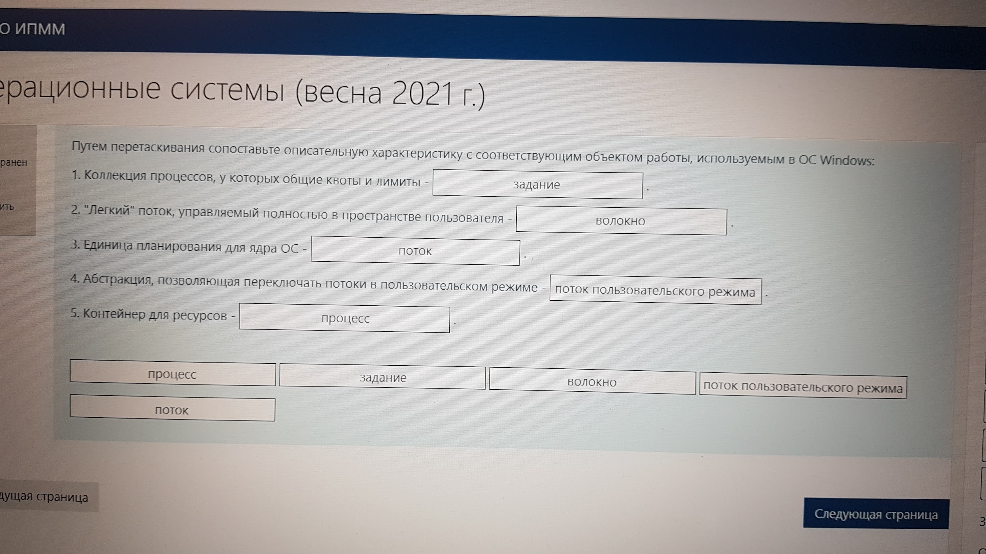
 | уровень управления процессами пользователя | броненосец блять ответы не удаляй!!!!
 | уровень содержания информации
 | уровень сетевого взаимодействия
На каких уровнях ОС реализуют защиту ОС? | Уровень программного интрфейса системных вызовов
 | уровень HAL (Hardware Abstraction Layer)
 | Уровень представления информации
 | уровень контроля доступа
 | уровень носителей информации
 | уровень процессорной архитектуры команд

 | уровень управления процессами пользователя
 | уровень содержания информации
 | уровень сетевого взаимодействия
Какой компонент модели удаленного вызова процедур (RPC) реализует подготовку к передаче исходящих данных и осуществляет преобразование входящих данных? | Серверное приложение
 | Заглушка
 | Сервер приложений
 | Приложение-клиент
 | Операционная система
 | Модуль передачи сообщений
 | Механизм сетевого промежуточного слоя (middleware) RPC

 | IBM z/VM

 | сопоставьте описательную характеристику

Каким уровнем соответствия стандарту POSIX характеризуется ОС Linux? | По большей части POSIX-совместимая ОС
Какую модель контроля и управления доступом осуществляет ОС Windows | 1. Дискреционный контроль доступа. 2. Мандатный контроль доступа. 3. Ролевой контроль доступа
Что из приведенного списка ситуаций, возможных в ОС, соответствует угрозе безопасности на уровне защиты ОС "Средства взаимодействия с носителем"? | Использование технических средств для перехвата побочных электромагнитных излучений и наводок – конфиденциальные данные перехватываются злоумышленником изменением информативных сигналов из излучения и наводок по цепям питания аппаратуры, на которой работает ОС
Чем определяется приоритет ввода/вывода в ОС Windows? | Приоритетом процесса
С помощью какого системного вызова происходит уничтожение процесса в ОС UNIX? | exit
Каким образом процессы в ОС UNIX могут общаться между собой? | С помощью сигналов
 | Процессы в UNIX не могут общаться друг с другом.
 | С помощью синхронных прерываний
 | С помощью труб
Когда системный вызов fork завершается неудачей, и новый процесс не порождается? | Общее количество системной памяти, предоставленной для физического ввода-вывода, временно оказалось недостаточным
 | Создать процесс запрещает системное ограничение на количество процессов у одного пользователя
 | Создать процесс запрещает системное ограничение на общее количество процессов
 | Порожденный процесс имеет идентификатор родительского процесса, равный идентификатору породившего процесса
Какие их перечисленных механизмов синхронизации применяются в ОС Windows? | Критические области
 | События
 | Семафоры
 | Мьютексы
Какой системный пользователь имеет UID, равный 0? | Cовпадает с логином пользователя указанном при установке системы
 | root
 | SGID
 | admin
 | user
Если SGID бит установлен на файл в ОС UNIX, и пользователь выполнил его, то запущенный процесс будет иметь права: | те же права, что и у группы владельца файла
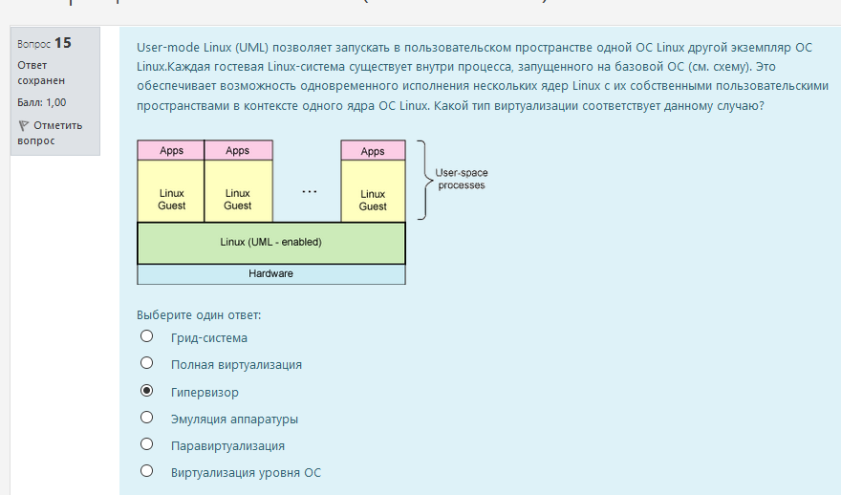

Какая структура используется по умолчанию для трансляции адресов в x86-системе Windows? | Двухуровневая система таблиц
В ОС Windows единицей управления работой в системе, для которой определена диаграмма состояний
Какая подсистема ОС UNIX управляет межпроцессорным взаимодействием? | Подсистема управления процессами
Какие из перечисленных характеристик порожденный процесс не наследует от родительского процесса а системе UNIX? | Счетчики времени, потраченного системой для его обслуживания | ЭТО НЕ ТОЧНО
Какие функции выполняет подсистема управления процссами в ОС UNIX?

